SURAT KLAIM

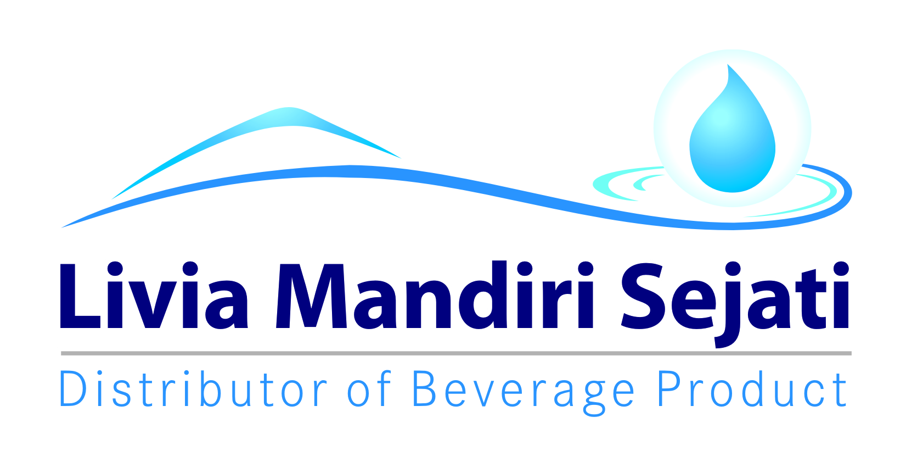
No.
Telah terima dari
Uang sejumlah
Untuk pembayaran
Rp.
007/LMS.AFH/I/2021
94.000.-
Yonkky Dwika Putra
Pasuruan, 08 Januari 2021.
PT TIRTA INVESTAMA
Klaim Support Selisih Harga Pancoran Banyuwangi.
Periode 01 - 31 Desember 2020.
Sembilan puluh empat ribu rupiah.

INME



